Аркуш1
Баг-репорт 1
Короткий опис | Відсутня англійська мова у списку вибору мови після натискання на кнопку переключення мови
Проект | Сайт https://gymbeam.ua/ua/
Серйозність | S5
Пріоритет | Meduim
Автор | Вайнагій Д.В.
ОС, браузер, версія | Windows 10 Pro 22H2, Google Chrome 124.0.6367.203
Кроки відтворення | 1. Перейти на сайт https://gymbeam.ua/ 2. У верхньому правому куті натиснути на кнопку вибору мови. 3. Звернути увагу на список мов для вибору(відсутня англійська)
Фактичний результат | Відсутня англійська мова у списку вибору мови після натискання на кнопку переключення мови
Очікуваний результат | Англійська мова наявна у списку вибору мови після натискання на кнопку переключення мови
Доповнення | 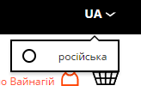
Баг-репорт 2
Короткий опис | Зайвий текст під полем поштового індексу у формі зміни адреси
Проект | Сайт https://gymbeam.ua/ua/
Серйозність | S5
Пріоритет | Meduim
Автор | Вайнагій Д.В.
ОС, браузер, версія | Windows 10 Pro 22H2, Google Chrome 124.0.6367.203
Передумови | 1. Користувач авторизований в системі. 2. Користувач має збережену адресу
Кроки відтворення | 1. Перейти за адресою https://gymbeam.ua/ua/customer/account/ 2. У контейнері "Список Адрес" натиснути кнопку "Редагувати Адресу". 3. Звернути увагу на зайвий текст в кінці 2 стовпця під полем "поштовий індекс"
Фактичний результат | Системний текст під полем поштового індексу у формі зміни адреси
Очікуваний результат | Відсутність зайвого системного тексту
Доповнення
Баг-репорт 3
Короткий опис | Відсутня кнопка звернення в підтримку для неавторизованих користувачів
Проект | Сайт https://cs.money/
Серйозність | S4
Пріоритет | Low
Автор | Вайнагій Д.В.
ОС, браузер, версія | Windows 10 Pro 22H2, Google Chrome 124.0.6367.203
Кроки відтворення | 1. Перейти на сайт https://cs.money/ 2. Вибрати сторінку маркету або обміну. 3. Звернути увагу на нижній правий кут(відсутня кнопка звернення в підтримку) 4. Повторити пункти 2 та 3 після авторизації на сайті
Фактичний результат | Відсутня можливість звернення в підтримку для неавторизованих користувачів
Очікуваний результат | Наявність кнопки для звернення в підтримку для усіх користувачів сайту
Баг-репорт 4
Короткий опис | Відстуній переклад назв скінів
Проект | Сайт https://cs.money/
Серйозність | S5
Пріоритет | Medium
Автор | Вайнагій Д.В.
ОС, браузер, версія | Windows 10 Pro 22H2, Google Chrome 124.0.6367.203
Кроки відтворення | 1. Перейти на сайт https://cs.money/market 2.Вибрати українську мову інтерфейсу. 3. Вибрати якийсь з предметів на маркеті. 4. Звернути увагу на назву предмету
Фактичний результат | Тільки англійські назви предметів
Очікуваний результат | Назви предметів перекладаються разом із усім сайтом
Доповнення
Баг-репорт 5
Короткий опис | Частина інтерфейсу калькулятора ІМТ не перекладена на українську
Проект | Сайт https://gymbeam.ua/
Серйозність | S5
Пріоритет | Low
Автор | Вайнагій Д.В.
ОС, браузер, версія | Windows 10 Pro 22H2, Google Chrome 124.0.6367.203
Кроки відтворення | 1. Перейти за посиланням https://gymbeam.ua/blog/uk/onlayn-kalkulyator-imt/ 2.Звернути увагу на сам калькулятор та його інтерфейс
Фактичний результат | Кнопка "Расчитать ИМТ" та текст "Ваш ИМТ" не перекладено на українську
Очікуваний результат | Весь текст перекладено на українську мову
Доповнення | 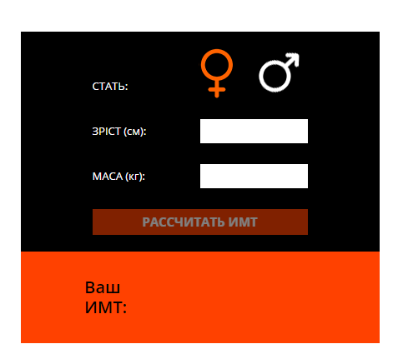
Баг-репорт 6
Короткий опис | Описка в назві тегу
Проект | Сайт https://gymbeam.ua/
Серйозність | S6
Пріоритет | Low
Автор | Вайнагій Д.В.
ОС, браузер, версія | Windows 10 Pro 22H2, Google Chrome 124.0.6367.203
Кроки відтворення | 1. Перейти за посиланням https://gymbeam.ua/blog/uk/onlayn-kalkulyator-imt/ 2.Звернути увагу на теги статті
Фактичний результат | Тег називається фіитнес калькулятор
Очікуваний результат | Тег повинен називатися фітнес калькулятор
Доповнення
Баг-репорт 7
Короткий опис | Відсутнє одне з лого в футері
Проект | Сайт https://gymbeam.ua/
Серйозність | S5
Пріоритет | Medium
Автор | Вайнагій Д.В.
ОС, браузер, версія | Windows 10 Pro 22H2, Google Chrome 124.0.6367.203
Кроки відтворення | 1. Перейти на сайт https://gymbeam.ua/ 2. Вибрати в меню розділ блог 3. Пролистати сторінку в самий низ до футера 4. Звернути увагу на розділ логістичного партнера.
Фактичний результат | Відстунє лого логістичного партнера
Очікуваний результат | Лого партнера має бути присутнє незалежно від обставин
Доповнення | 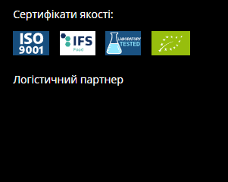
Баг-репорт 8
Короткий опис | Не перекладена частина інтерфейсу
Проект | Сайт https://gymbeam.ua/
Серйозність | S5
Пріоритет | Medium
Автор | Вайнагій Д.В.
ОС, браузер, версія | Windows 10 Pro 22H2, Google Chrome 124.0.6367.203
Кроки відтворення | 1. Перейти на сайт https://gymbeam.ua/ 2. Бути авторизованим на сайті 3. Вибрати в меню розділ блог 4. Навести на іконку профілю 4. Звернути увагу на меню яке з'явилось.
Фактичний результат | Один з пунктів меню написано російською, інший англійською
Очікуваний результат | Обидва пункти написані українською
Доповнення | 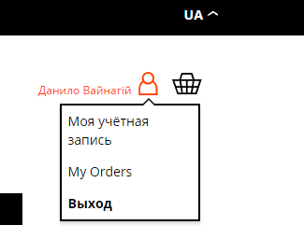
Баг-репорт 9
Короткий опис | Відсутній плавний перехід між зображеннями
Проект | Сайт https://gymbeam.ua/
Серйозність | S4
Пріоритет | Low
Автор | Вайнагій Д.В.
ОС, браузер, версія | Windows 10 Pro 22H2, Google Chrome 124.0.6367.203
Кроки відтворення | 1. Перейти на сайт https://gymbeam.ua/ 2. Використати слайдер банерів (перетягуючи або стрілками) 3. Звернути увагу на процес зміни зображень
Фактичний результат | При зміні зображень екран заповнюється фоновим кольором а тільки після цього з'являється нове зображення
Очікуваний результат | Нове зображення повинно з'являтися зразу і плавно заміняти собою попереднє зображення
Доповнення
Баг-репорт 10
Короткий опис | Некоректна робота елементу для вибору дати
Проект | Додаток GymApp
Серйозність | S1
Пріоритет | High
Автор | Вайнагій Д.В.
ОС, браузер, версія | Android
Кроки відтворення | 1. Відкрити додаток gym_app (exp://u.expo.dev/8305edf8-02e9-4538-97a3-1e91978c4063/group/335a6799-e059-43b0-8889-dee2a09ce2d1) 2. Перейти до розділу "Add Workout" 3. Звернути увагу на вікно вибору дати яке з'явилось і вибрати в ньому дату. 4. Провести ще якусь дію в додатку, наприклад перейти на сторінку "Exercises". 5. Звернути увагу що вибір дати з'явився знову
Фактичний результат | Меню для вибору дати з'являється самойстійно, а також в місцях які для цього не передбачені
Очікуваний результат | Меню для вибору дати повинно з'являтися лише при натисканні відповідної кнопки на сторінці "Add Workout"
Доповнення | 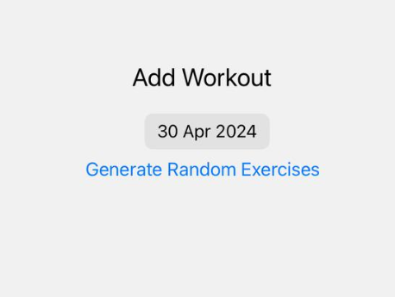 | Очікуваний результат

